Sheet1
 | %rdi=%rax=char * input
 | %r13=%rsp |  |  | 0x4011b5 lea 0x50(%rsp),%rsi <-%rsi
 | %rsi=%rsp

 | after call read_six_numbers

 | %r14=%rsp 现在r13=r14,但是%rsi的值变成了6

 | %r12d=0 %rbp=%r13=%r14=%rsp
 |  |  | %rdx
 | %eax=我输入的第一个数

 | 我输入的第一行数-1<=5
 | 开始是固定的 %r12d=0+1=1 %rax=r12d=1 然后%ebx=%r12d

 | 将我的第二个参数与第一个参数进行比较，要不相等
 |  |  | %rdx
 | 然后%ebx=%ebx+1 cmp $0x5,%ebx %edx<=0x5就循环
 | 循环做的事为验证第一个数与后面输入的5个数要都不相等

 | 然后add %0x4,%r13 原来%r13=%rsp,现在+4了，到第二个参数了

 | 然后到了上面的一个循环，首先%rbp=%r13
 | %eax=我输入的第二个数
 | 接下来在上面%r12d=1 再%r12d=%r12d+1 |  | %rdx
 | 然后又是比较相不相等 循环做的事为验证第二个数与后面输入的4个数都不相等

 | 于是就知道循环在做什么了 ！

 | 在跳出双层for循环后
 | %rsi=%rsp+0x18(24)
 | %rax=%rsp |  | %rdx
 | %ecx=0x7
 | %edx=0x7

 | 我第一个参数arg1=7-arg1后 %rax=%rax+0x4(即到我后面一个参数）
 | 然后与%rsi比较，%rsi在最顶上 即这个循环要让我每一个参数arg=7-arg

 | 退出循环后
 |  |  | %rdx
 | 让我的目前第一个参数与1进行比较 0x40119a:cmp $0x1,%ecx 如果第一个参数<=1就跳转 0x401183

 | 现在我是没有跳转，接下来：
 | %eax=1
 | %edx=0x6032d0
 | jmp 0x401176

 | 然后不断通过%rdx=M(%rdx+0x8) 循环我第一个参数的次数 |  | %rdx | phase_6:mov %rdx,0x20(%rsp,%rsi,2) %rsi这个时候=0

 | 退出循环后
 | 将上述循环%rdx得到的值,放到栈中 mov %rdx,0x20(%rsp,%rsi,2)
 | %rsi=%rsi+$0x4
 | 然后就是让%ecx=我的第二个参数 <=1就跳转，但是我没跳，属于是个循环了
 | 在这个循环里面 %edx=$0x6032d0
 |  |  |  | phase_6:0x401153 lea 0x18(%rsp),%rsi <-%rsi
 | 也就是说我栈上的内容都是下面我那张表的值

 | %rbx=M[%rsp+0x20] |  |  | read_six_numbers:%rsp+0x14(20) <-%rax （old）参6
 | %rax=%rsp+0x28
 | %rsi=%rsp+0x50(80) %rsi最高层
 | %rcx=%rbx=M[%rsp+0x20]
 | 循环开始：mov (%rax),%rdx %rdx=M[%rax] |  |  | read_six_numbers:%rsp+0x10(16) <-%rax 参5
 | mov %rdx,0x8(%rcx) M[M[%rsp+0x20]+0x8]=%rdx=M[%rsp+0x28] | - - - - | - - - - - - - - | - - - - - - - - - - - - - > | 我们来理解一些这条语句在做什么，当我输入参数1 2 3 4 5 6时，因为有变化arg=7-arg，所以保存在栈中的为6 5 4 3 2 1 我们以第一个循环为例： M[0x603320+0x8]=M[0x603310] 接下来的循环 M[0x603310+0x8]=M[0x603300] M[0x603300+0x8]=M[0x6032f0] ... M[0x6032e0+0x8]=M[0x6032d0]
 | %rax=%rax+0x8=%rsp+0x28+0x8
 | cmp %rsi,%rax 即是与最高层比较 等于跳到 0x4011d2
 | 否则将mov %rdx,%rcx后又进入上面的循环 |  |  | read_six_numbers:%rsp+0xc(12) <-%r9 参4

 | 退出循环后
 | mov $0x0,0x8(%rdx) M[0x6032d0(栈非空的最上层保存的值)+0x8]=0x0 |  |  | read_six_numbers:%rsp+0x8(8) <-%r8 参3

 | %ebp=5
 | mov 0x8(%rbx),%rax %rax=M[M[%rsp+0x20]+0x8]
 | mov (%rax),%eax %eax=M[M[M[%rsp+0x20]+0x8]] |  |  | read_six_numbers:%rsp+0x4 <-%rcx 参2
 | cmp M[M[M[%rsp+0x20]+0x8]],M[%rsp+0x20] M[M[M[%rsp+0x20]+0x8]]<=M[%rsp+0x20]

 |  |  |  | phase_6:%rsp <-%rdx 参1
 |  |  | phase_6 return address

 |  |  | %rsi+0x14(20) | read_six_numbers:%rsp+0x8

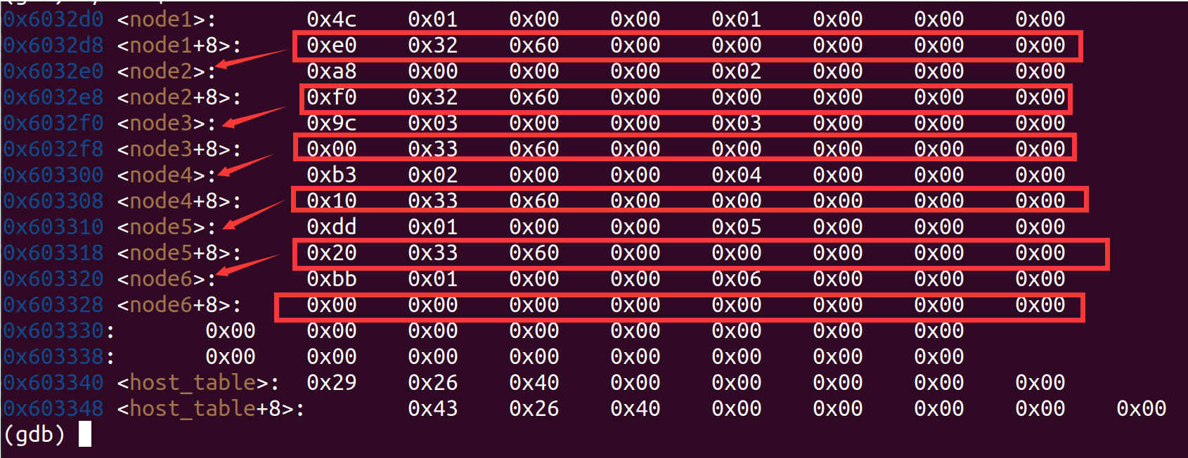
 |  |  | %rsi+0x10(16) | read_six_numbers:%rsp
这个图为%rdx=M[%rdx+0x8]中M[0x6032d0]的内容

 | 用第一个参数 6 | %rdx=0x603320
 | 用第二个参数 5 | %rdx=0x603310
 | 用第三个参数 4 | %rdx=0x603300
 | 用第四个参数 3 | %rdx=0x6032f0
 | 用第五个参数 2 | %rdx=0x6032e0
 | 用第六个参数 1 | %rdx=0x6032d0

 | 简单来说效果就是 *（arg1+0x8）= arg2 |  | 符号说明：argn，其中n越小表示越在栈底

 | **(arg1+0x8)=*arg2<=*arg1

 | 然后arg1=arg2

 | *(arg2+0x8)=arg3
 | **(arg2+0x8)=*arg3<=*arg2
 | . . .
 | *arg6<=*arg5

 | *arg分别是
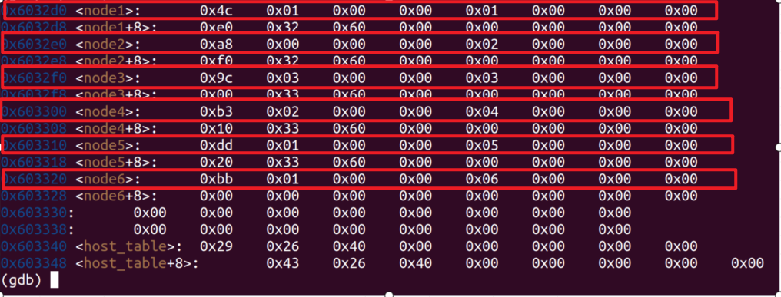

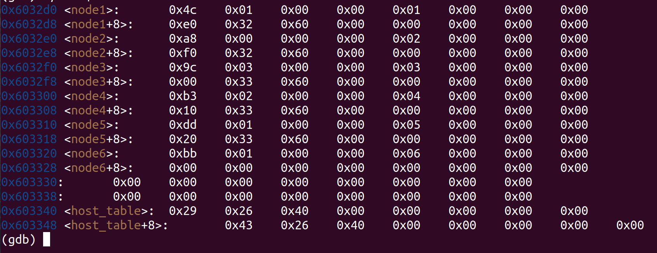

 | 这里还需要注意的是他只比较绿框中的数值

 | 因为注意指令是cmp %eax,(%rbx) %eax是32位的
 | 这里是小端模式，所以：

 | 那么根据*arg1>=*arg2>=...>=arg6 | 那么我的输入要为 |  | 用第一个参数 6 | %rdx=0x603320
 | arg1=0x6032f0 0x039c | 4 |  | 用第二个参数 5 | %rdx=0x603310
 | arg2=0x603300 0x02b3 | 3 |  | 用第三个参数 4 | %rdx=0x603300
 | arg3=0x603310 0x01dd | 2 |  | 用第四个参数 3 | %rdx=0x6032f0
 | arg4=0x603320 0x01bb | 1 |  | 用第五个参数 2 | %rdx=0x6032e0
 | arg5=0x6032d0 0x014c | 6 |  | 用第六个参数 1 | %rdx=0x6032d0
 | arg6=0x6032e0 0x00a8 | 5

